Klimaproces
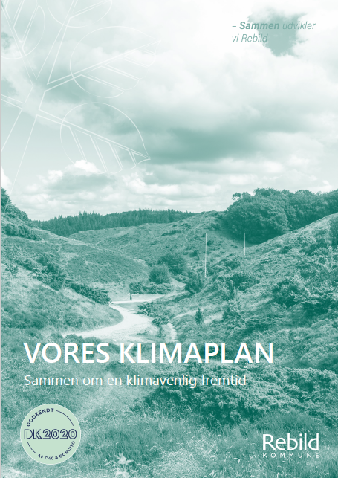
Klimaindsatskataloget
Klimaindsatskataloget opdateres løbende, minimum årligt i forbindelse med statusrapporteringen forud for prioritering i forbindelse med budgetprocessen. Hermed sikres kontinuerlig udvikling og tilføjelse af nye indsatser, i takt med ny viden og teknologi.

Kommunens klimaregnskab Geografisk energiregnskab
Geografisk klimaregnskab Revision Risikoområder i Kommuneplan
Principper for prioritering
Merværdi
Høj klimaeffekt for ressourcer
Indirekte klimaeffekter
Modenhed
Statusrapportering Screening af forudsætningerne for risikovurderingen

For figuren gælder følgende: Punkter ved 'År 1' foretages årligt, punkter ved 'År 2' hvert andet år og punkter ved 'År 4' hvert fjerde år.

